MASCULINO
 |  |  | 

EQUIPACION S.D.CORRECAMINOS 2013-2016

HOJA DE PEDIDO

 | NOMBRE Y APELLIDOS: |  |  |  |  |  |  | MOVIL:
 | FECHA PEDIDO: |  |  |  |  |  | F. ENTREGA APROX.:
 | Nº PEDIDO: |  |  |  |  |  | RECOGIDO:

 |  |  | DENOMINACION | XS | S | M | L | XL | PRECIO | TOTAL
 | MASCULINO | 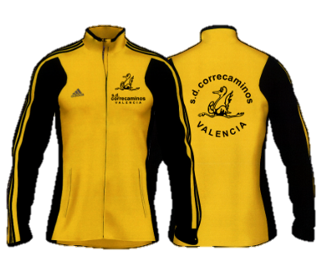 | CHANDAL TACTEL |  |  |  |  |  | 68 €
 |  | 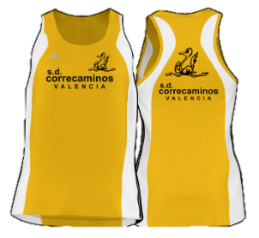 | CAMISETA COMPETICION |  |  |  |  |  | 18 €
 |  |  | SHORT COMPETICION |  |  |  |  |  | 20 €
 |  | 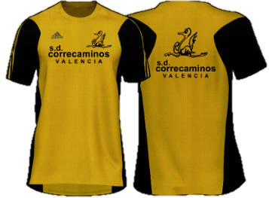 | CAMISETA MANGA CORTA |  |  |  |  |  | 20 €
 |  | 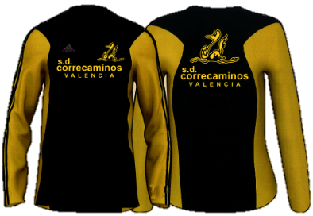 | CAMISETA MANGA LARGA |  |  |  |  |  | 27 €
 |  | 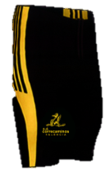 | MALLA CORTA BANDA AMARILLA |  |  |  |  |  | 24 €
 |  | 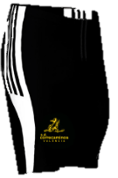 | MALLA CORTA BANDA BLANCA |  |  |  |  |  | 24 €

 | INSTRUCCIONES: |  |  |  |  |  |  |  | TOTAL

 | Pruebate en la Sede del Club el tallaje de las prendas que quieras pedir.

 | Recuerda que el pedido no se pasa hasta que no está completamente pagado.

 | Los pedidos solicitados hasta el 26 de Julio de 2013, se entregarán aproximadamente el 30 de Septiembre, en la tienda de INTERSPORT, Centro Comercial PARQUE ADEMUZ, Avda La Ilustración, 6, 46100 BURJASSOT (VALENCIA) Telf. 96 148 78 32

 |  |  |  |  |  |  |  | FIRMA

 | INGRESO BANKIA 2038 - 6519 - 46 - 6000003413

